2023
Žalio pieno supirkimo kainų Lietuvoje iš pieno gamintojų suvestinė ataskaita (2023 m. spalio mėn.)

Atnaujinta: 2023.11.23

Žalio pieno supirkimo kaina iš pieno gamintojų pagal tiekėjus |  | Matavimo vnt. | 2022 | 2023 |  |  |  |  |  |  |  |  |  | Pokytis, proc. |  | Prognozuojama
 |  |  | spalis | sausis | vasaris | kovas | balandis | gegužė | birželis | liepa | rugpjūtis | rugsėjis | spalis | mėnesio* | metų** | 2023 m. lapkritis
Iš Lietuvos pieno gamintojų
Natūralaus riebumo pienas
Iš ūkininkų ir šeimos ūkių |  | EUR/t | 530.64 | 425.85 | 346.55 | 357.67 | 354.29 | 332.11 | 318.82 | 314.54 | 311.47 | 325.17 | 362.47 | 11.47 | -31.69
Iš žemės ūkio bendrovių ir įmonių |  |  | 600.57 | 473.50 | 402.54 | 420.22 | 421.10 | 406.76 | 395.64 | 395.38 | 393.86 | 405.71 | 439.96 | 8.44 | -26.74
Bendra vidutinė kaina1) |  |  | 552.95 | 443.75 | 368.56 | 381.87 | 379.25 | 357.79 | 344.40 | 340.97 | 338.68 | 351.62 | 389.37 | 10.74 | -29.58
Vidutinis supirkto pieno riebumas3) |  | % | 4.38 | 4.36 | 4.33 | 4.35 | 4.30 | 4.16 | 4.06 | 4.04 | 4.04 | 4.10 | 4.32 | 5.37 | -1.37
Vidutinis supirkto pieno baltymingumas4) |  |  | 3.55 | 3.44 | 3.46 | 3.46 | 3.41 | 3.39 | 3.34 | 3.32 | 3.31 | 3.42 | 3.57 | 4.39 | 0.56
Bazinių rodiklių pienas2)
Iš ūkininkų ir šeimos ūkių |  | EUR/t | 403.54 | 335.01 | 273.11 | 280.87 | 284.78 | 272.37 | 267.86 | 266.46 | 263.89 | 265.16 | 276.31 | 4.21 | -31.53
Iš žemės ūkio bendrovių ir įmonių |  |  | 449.10 | 358.84 | 305.94 | 317.76 | 321.65 | 317.92 | 317.92 | 320.28 | 319.29 | 322.09 | 333.16 | 3.44 | -25.82
Bendra vidutinė kaina1) |  |  | 418.24 | 344.17 | 286.30 | 295.48 | 299.00 | 288.54 | 285.03 | 284.60 | 282.73 | 284.19 | 296.13 | 4.20 | -29.20
Lietuvos pieno supirkėjų mokėta vidutinė pieno kaina1) šalies ir kitų ES valstybių pieno gamintojams už: | natūralaus riebumo pieną | EUR/t | 552.68 | 443.70 | 368.45 | 381.72 | 379.15 | 357.77 | 344.42 | 341.01 | 338.69 | 351.62 | 389.34 | 10.73 | -29.55 | 407.01
 | bazinių rodiklių pieną |  | 418.19 | 344.19 | 286.25 | 295.42 | 298.92 | 288.50 | 285.04 | 284.59 | 282.74 | 284.20 | 296.12 | 4.19 | -29.19 | 307.24

Pastaba: duomenys pateikti pagal Pieno supirkimo ir pardavimo mėnesio ataskaitą PS-2.
1) vidutinė svertinė pieno gamintojams mokėta kaina (be PVM);
2) bazinių rodiklių pienas (riebumas – 3,4 %, baltymingumas – 3,0 %), perskaičiuotas pagal metodiką, patvirtintą Lietuvos Respublikos žemės ir miškų ūkio ministerijos 1998 m. vasario mėn. 12 d. įsakymu Nr. 67;
3) ir 4) svertinis.
* lyginant 2023 m. spalio mėn. su rugsėjo mėn.; ** lyginant 2023 m. spalio mėn. su 2022 m. spalio mėn.

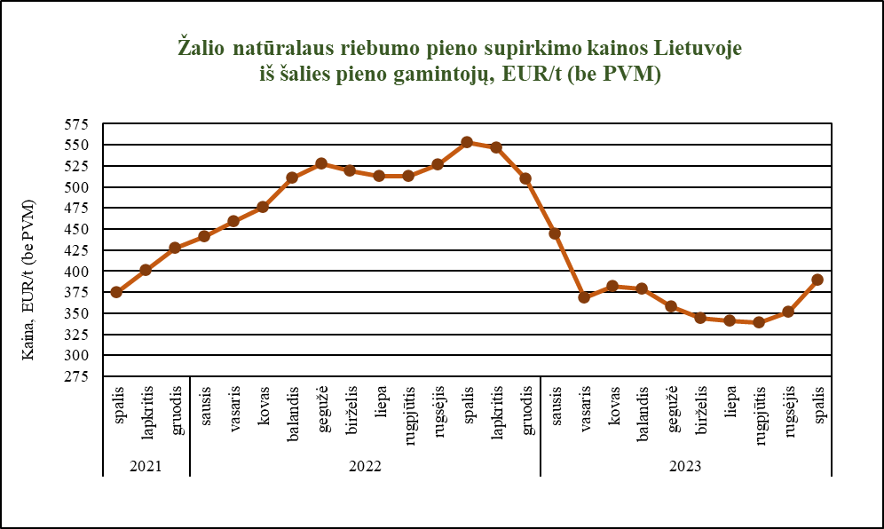

Šaltinis ŽŪDC (LŽŪMPRIS)

© VĮ Žemės ūkio duomenų centras (ŽŪDC)
Naudojant VĮ Žemės ūkio duomenų centro informaciją, būtina nurodyti informacijos šaltinį.

